Websocket Server
1 | 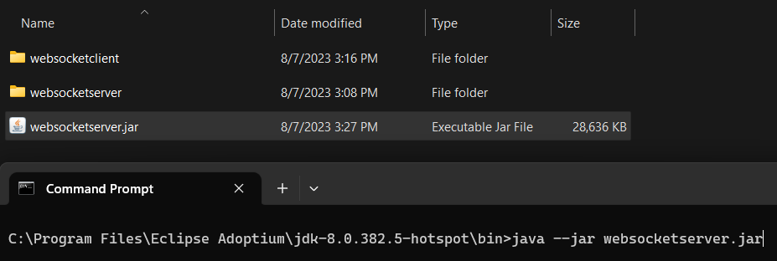 Untuk menjalankan websocket server spring boot, jalankan command seperti screenshot berikut. Pastikan versi java yang dipakai adalah java 8.
2 | 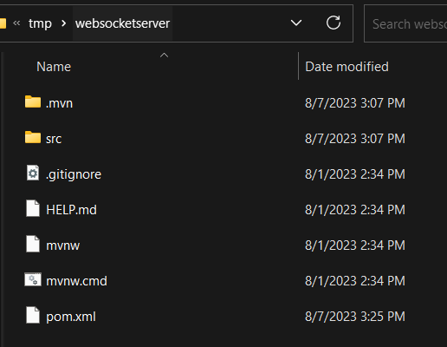 Source code server ada pada directory websocketserver.

Websocket Client
1 | Seluruh source code untuk client (flutter) ada pada direktori websocketclient
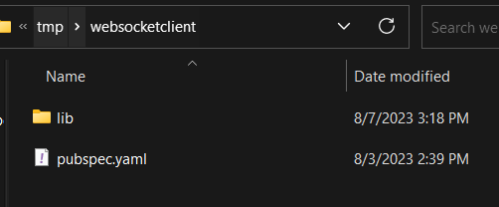

2 | Ikuti petunjuk pada https://docs.flutter.dev/get-started/install untuk mulai menginstall flutter dan tools yang diperlukan.
 | Ikuti petunjuk dari step 1-3 untuk memastikan flutter bekerja.
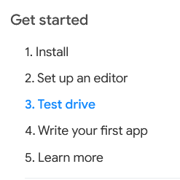

3 | Jalankan perintah berikut untuk create project dan install files yang diperlukan untuk websocket client.

4 | Copy file-file pubspec.yaml dan seluruh isi direktori /lib ke direktori websocketclient yang baru dibuat.
 | File-file ditimpa saja.

5 | Jalankan perintah berikut pada direktori websocketclient untuk mulai mendownload dan install library-library yang diperlukan.

6 | Ubah bagian code pada file main.dart untuk instana key dan addressnya.
 | Refer pada screenshot berikut untuk mengetahui pasti posisi codenya.

7 | Jalankan android emulator terlebih dahulu, lalu run project melalui vscode atau android studio.
 | Petunjuk detail untuk melakukan ini bisa dilihat pada link: https://docs.flutter.dev/get-started/install

